상품제안서
자이글 파티쿠커[아이보리] | 상품코드: F18685

 |  |  |  |  |  |  | 02-412-0044 | www.easy1.co.kr
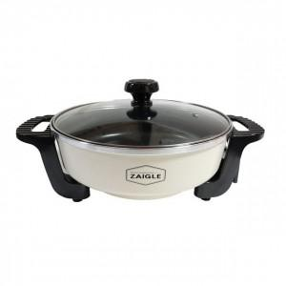

【상세/제작정보】

【인쇄/포장옵션】 | 기타 / 시판박스

【공급단가】 | 수량 | 30~ | 50~ | 100~ | 300~ | 500~
*VAT별도 | 단가 | 26,720원 | 25,770원 | 24,810원 | 23,860원 | 22,900원

【상품 URL】 | https://easy1.co.kr:443/src/goods_detail.php?gdno=18685

